상품제안서
인켈 블루투스 올인원 오디오 시스템 스피커 | 상품코드: S47860

 |  |  |  |  |  |  | 02-713-8555 | www.synergygift.co.kr
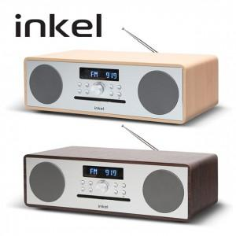 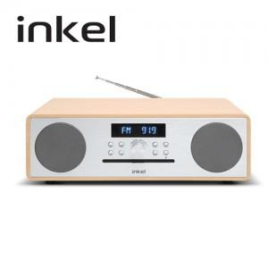 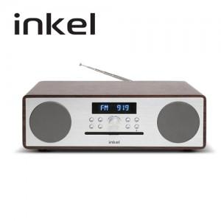

【상세/제작정보】

【인쇄/포장옵션】 | 실크 / 포장불가능

【공급단가】 | 수량 | 5~ | 10~ | 50~ | 100~ | 300~
*VAT별도 | 단가 | 210,300원 | 205,000원 | 194,900원 | 189,800원 | 186,300원

【상품 URL】 | https://www.synergygift.co.kr:443/src/goods_detail.php?gdno=47860

